Задание 2 артефакты
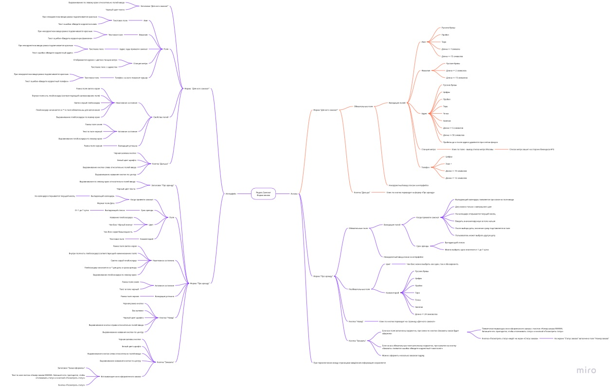
Скриншоты

mindmap | https://miro.com/app/board/uXjVPPGDNYM=/?share_link_id=651960650646

